Hoja1
 | Ficha técnica de casos de uso

Caso de uso: Conocer el IMC |  | Historia de usuario: HU9
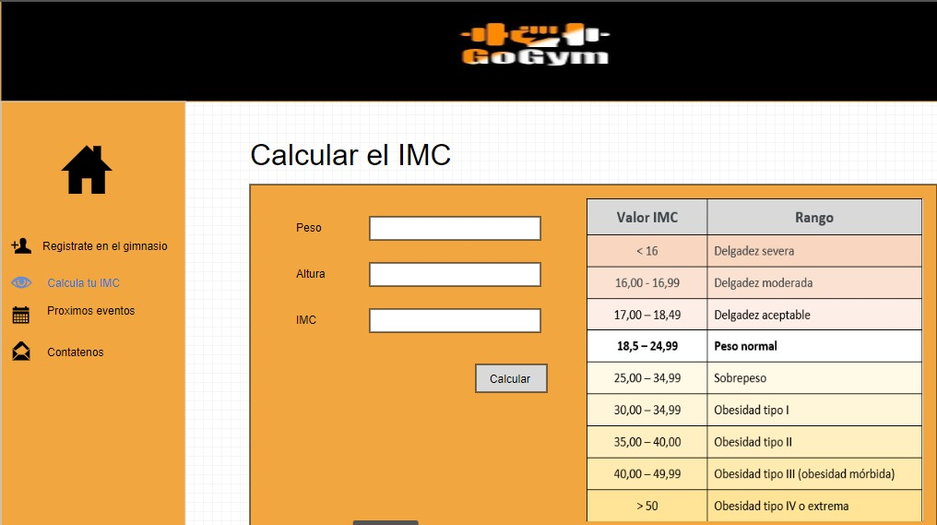 |  | Actor: Usuario | Depende de: | Depende de:
 |  | Descripción: Se debe poder calcular el IMC desde una pestaña que tenga el sitio web

 |  | Criterios de Aceptación: El sistema debe tener una pestaña donde se pueda calcular el IMC. Pidiendo el peso y la altura de la persona el actor presionara el botón guardar y le aparecerá el resultado de IMC. El sistema hace esta operación (peso/(altura^2))

Caso de uso: Registrar usuario |  | Historia de usuario: HU4
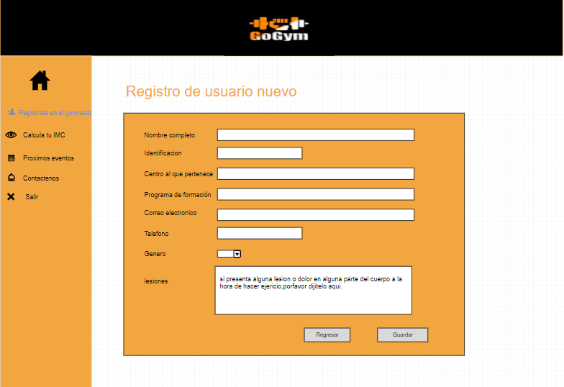 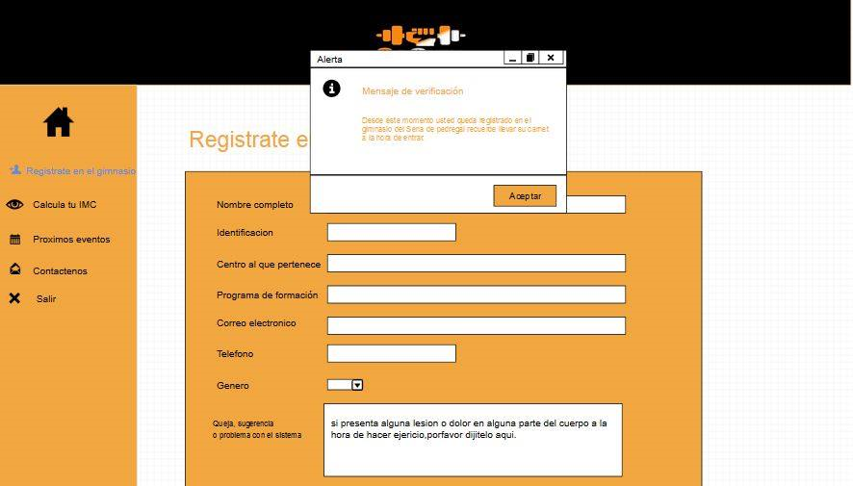 |  | Actor: usuario | Depende de:
 |  | Descripción: Se debe poder registrar a los usuarios por medio de un panel de registro que este implementado en el sitio web. Y que pueda guardar esta información.

 |  | Criterios de Aceptación: El panel pedirá nombre, genero, correo, Documento, programa de formación, teléfono, centro al que pertenece, y que lesiones sufre. el sistema cuenta con el botón y cuando se anda registrarse y el sistema de alerta manda un mensaje si fue exitoso o si fallo el registro.

Caso de uso: Registrar Asistencia lector |  | Historia de usuario: HU1
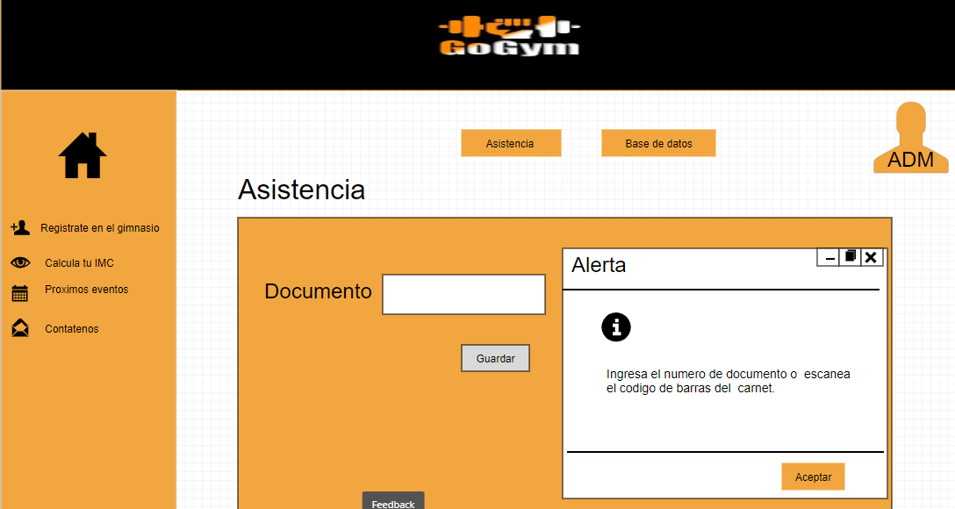 |  | Actor: usuario | Depende de:
 |  | Descripción: Se debe poder tomar la asistencia por medio del lector de barras y el carnet del aprendiz o con diligenciar el documento.

 |  | Criterios de Aceptación: El lector debe leer el código del carnet además debe estar la opción de diligenciar el documento, y al dar clic en el botón guardar el sistema debe mandar un mensaje del éxito o del fallo del registro.

Caso de uso: Marcar Eventos |  | Historia de usuario: HU10
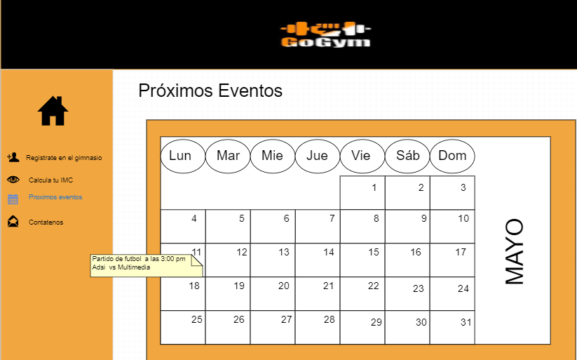 |  | Actor: Administrador | Depende de: HU3
 |  | Descripción: Se debe poder agregar eventos en el calendario para recordar la fechas

 |  | Criterios de Aceptación: Dado que quiero tener un control de mi agenda, el sistema debe tener un calendario que me ayude a organizar estas fechas. Y que los usuarios puedan visualizar esta información.

Caso de uso: Iniciar Sección |  | Historia de usuario: HU3
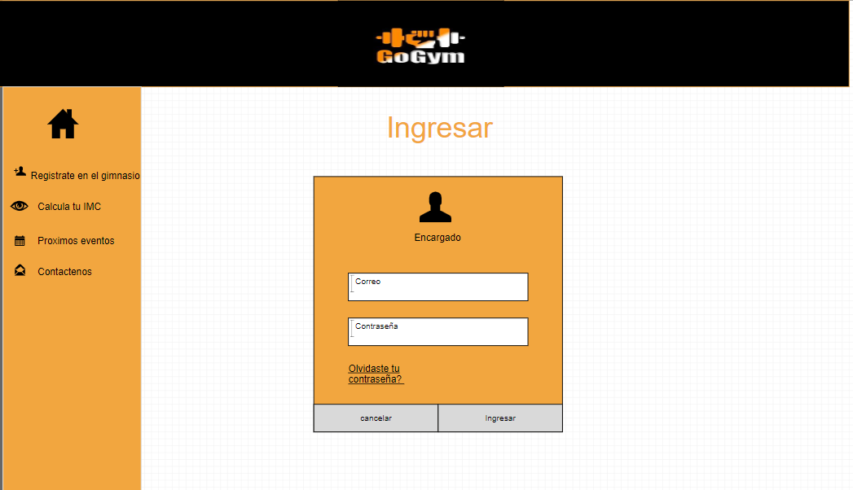 |  | Actor: Administrador, Encargado | Depende de:
 |  | Descripción: Ingresar al sistema por medio de un usuario y una contraseña

 |  | Criterios de Aceptación: El actor ingresa su correo y su contraseña y le da en el botón ingresar, el sistema buscara en la base de datos, una vez verificadas las credenciales el sistema abre la pantalla principal de acuerdo al rol del actor, si es el administrador tiene acceso a modificar el carrusel, ingresar a la base de datos , y asistencia. si es encargado solo a asistencia .

Caso de uso: Almacenar información |  | Historia de usuario: HU2
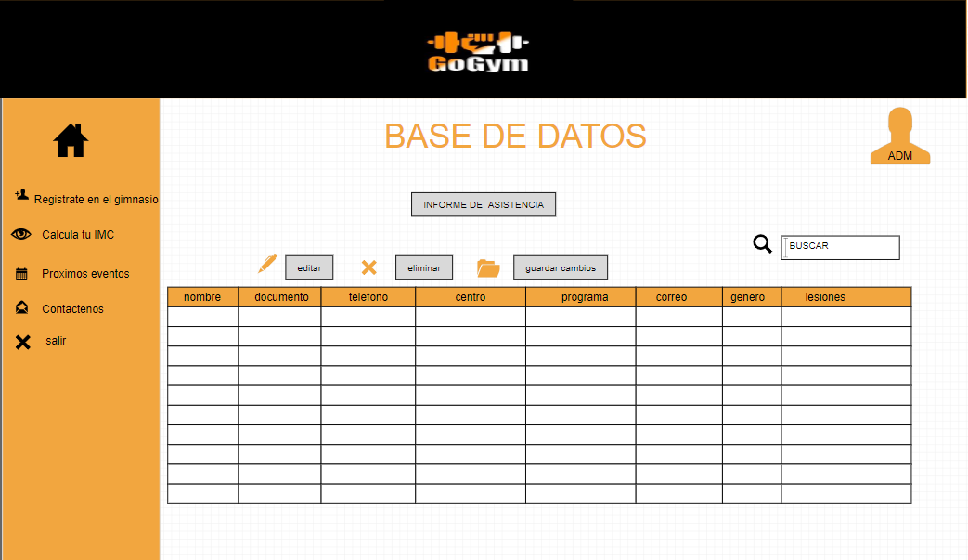 |  | Actor: Administrador | Depende de: HU16
 |  | Descripción: Se debe almacenar la informacion de los aprendices y de los dias asistidos en una tabla dedicada a los usuarios

 |  | Criterios de Aceptación: Dado que quiero poder guardar la informacion de los aprendices de manera virtual, esta debe quedar almacenada en una tabla de usuarios. En la cual se guardara el documento, nombre, telefono, centro, programa, ficha, correo, lesiones. genero.

Caso de uso: Contactar con administración |  | Historia de usuario: HU14
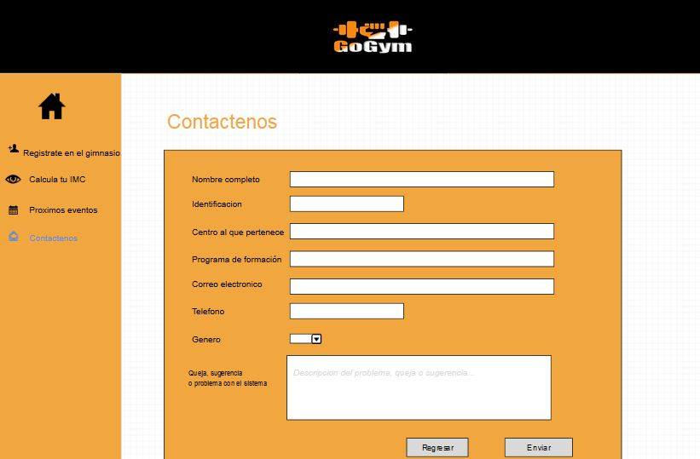 |  | Actor: Usuario | Depende de:
 |  | Descripción: Se debe poder informar al encargado sobre los errores o sugerencias que pueda tener el sistema o el gimnasio

 |  | Criterios de Aceptación: Dado que quiero que el sistema sea eficiente, puede informar de los errores y sobre lo que se puede mejorar contara con un panel que pide nombre, correo, identificación centro al que pertenece, programa de formación, teléfono y genero y el campo de quejas o sugerencia.

Caso de uso: Perfil administrador |  | Historia de usuario: HU16
 |  | Actor: Administrador | Depende de:HU3
 |  | Descripción: se debe poder ingresar al sistema y administrar el sitio

 |  | Criterios de Aceptación: Dado que quiero poder administrar el sitio quiero un perfil para gestionar la información de los usuarios, cambiar imágenes y organizar el calendario de eventos además de confirmar asistencia.

Caso de uso: Registrar Asistencia |  | Historia de usuario: HU17
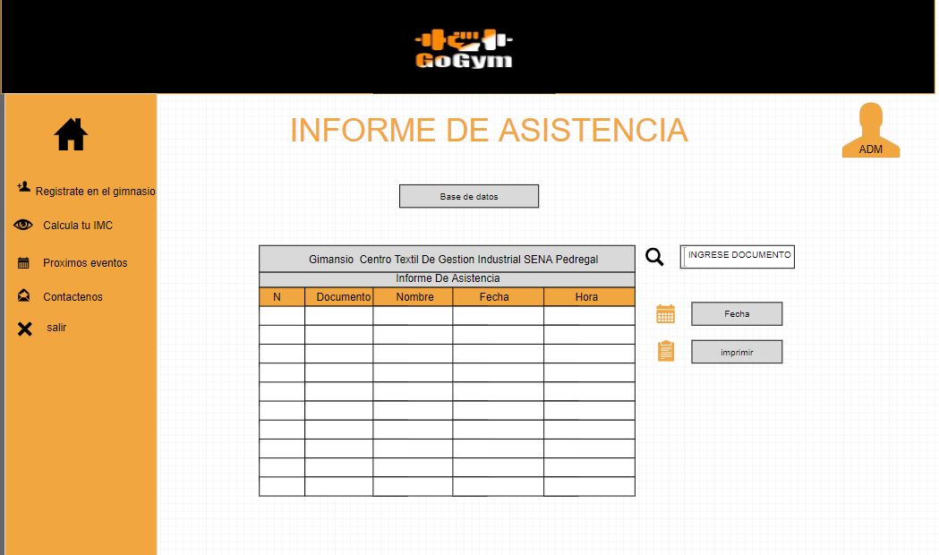 |  | Actor: Administrador, Encargado | Depende de:HU1
 |  | Descripción: Se debe almacenar la información de los aprendices y de los días asistidos en una tabla de asistencia

 |  | Criterios de Aceptación:Dado que quiero poder guardar la informacion de los aprendices de manera virtual, esta debe quedar almacenada en una tabla de asistencia donde se almacenara el documento, nombre, fecha y hora.

Caso de uso: Navegar |  | Historia de usuario: HU13
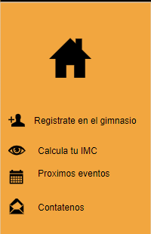 |  | Actor: usuario | Depende de:
 |  | Descripción: Se debe poder navegar por el sistema por medio de un menú despegable con los diferentes sitios dela plataforma

 |  | Criterios de aceptación: Dado que quiero que el usuario del gimnasio navegue sin problema, el sistema contara en la parte superior con un listado desplegable de las diferentes pestañas calcular el IMC, el calendario, el registro, el contacto.

Caso de uso: Gestionar usuario |  | Historia de usuario: HU12
 |  | Actor: Administrador | Depende de: HU16
 |  | Descripción: Crear, modificar, eliminar y listar usuarios del sistema

 |  | Criterios de Aceptación: El sistema muestra la lista de todos los usuarios registrados y con un menú con las siguientes opciones, presionar el botón nuevo, el sistema abre un formulario con los datos del usuario del GYM en base a la clase "usuario# del diagrama de clases el actor llena los datos y le da al botón guardar el sistema inserta un registro en la base de datos y envía un mensaje. el botón modificar el actor selecciona un registro presiona el botón modificar , el sistema abre un formulario con los datos del usuario seleccionado, el actor modifica los campos y da en el botón guardar el sistema modifica los datos y manda un mensaje. el botón eliminar, el actor selecciona un registro presiona el botón eliminar, el sistema muestra un mensaje de confirmación. el actor confirma el mensaje, el sistema elimina el registro de la base de datos

Caso de uso: Registrar Asistencia formulario |  | Historia de usuario: HU5
 |  | Actor: usuario | Depende de: HU3
 |  | Descripción:Se debe poder tomar asistencia por medio de un formulario que este implementado en el sitio web

 |  | Criterios de Aceptación: Dado que quiero poder iniciar sesion, el sistema debe tener una alternativa para tomar la asistencia en situaciones en las que no se pueda usar el lector de codigo de barras. la opción de diligenciar el documento, y al dar clic en el botón guardar el sistema debe mandar un mensaje del éxito o del fallo del registro.

Caso de uso: Registrar Asistencia formulario |  | Historia de usuario: HU8
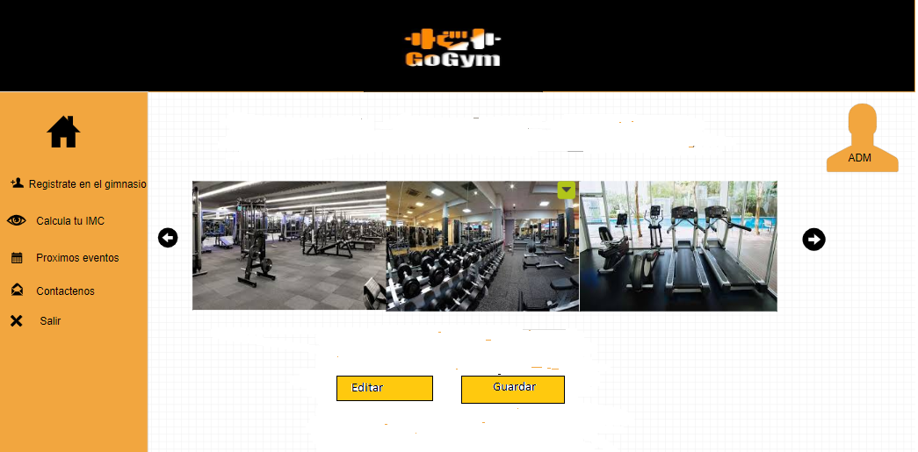 |  | Actor: Administrador | Depende de: HU3
 |  | Descripción: Se debe poder visualizar fotos del gimnasio en la aplicación con el formato de un carrousel, que ademas se pueda editar.

 |  | Criterios de Aceptación: Dado que es una aplicación dirigida al gimnasio, el sistema debe tener fotos de este, se le permite al administrador editar las imágenes del carrosel, subir nuevas imágenes y guardar los cambios.

